关系图
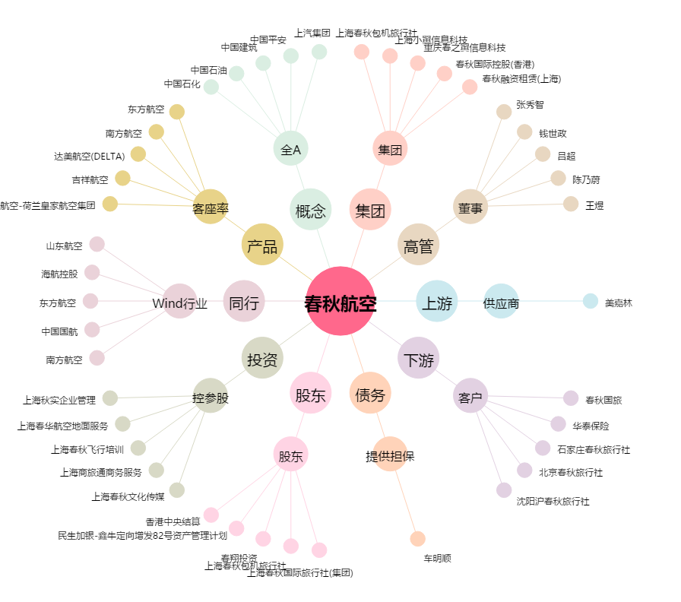
春秋航空[601021.SH] - 关系概览图

